VS LINE Москва
СЕРИЯ ПРЕМИАЛЬНЫХ ВОДООТВОДНЫХ ЛОТКОВ VS LINE |  |  |  |  |  |  |  |  |  |  | Прайс 55%
Изображение | Артикул | Класс нагрузки | Наименование |  | длина, мм | ширина, мм | высота, мм | вес, кг | Москва, Розница, с ндс | Москва, Розница, без ндс | % | руб. с ндс | руб. без ндс
Мелкосидящие лотки VS LINE DN100
 | 1100 | С250 | Лоток водоотводный VS LINE DN100.14.05, SB 6,5/5 - пластиковый | DN100 | 1000 | 140 | 51.5 | 1.0 | 475.00 | 395.83 | 55% | 213.75 | 178.13
 | 110053 | С250 | Лоток водоотводный VS LINE DN100.14.05 - пластиковый, с насадкой, кл. С250 | DN100 | 1000 | 140 | 53 | 2.1 | 1210.00 | 1008.33 | 55% | 544.50 | 453.75
Пескоуловители VS LINE DN100
 | 3100 |  | Пескоуловитель VS LINE DN100.14.50, SB 6,5/21 -пластиковый с корзиной | DN100 | 513 | 140 | 513 | 4.4 | 2050 | 1708.33 | 55% | 922.50 | 768.75
 | 310154 |  | Пескоуловитель VS LINE DN100.14.50 -пластиковый с корзиной, насадкой | DN100 | 513 | 140 | 513 | 5.1 | 2400 | 2000.00 | 55% | 1080.00 | 900.00
Решетки для мелкосидящих лотков VS LINE DN100
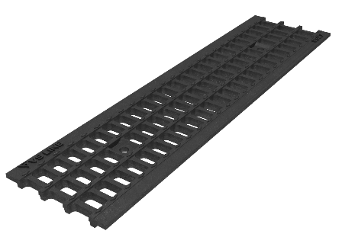 | 2100 | С250 | Решетка водоприемная VS LINE DN100.13.50 - ячеистая чугунная ВЧ, кл. С250 | DN100 | 499 | 125 | 12.5 | 2.4 | 830.00 | 691.67 | 55% | 373.50 | 311.25
Дополнительные принадлежности для мелкосидящих лотков VS LINE DN100
 | 5000 |  | Крепеж VS LINE донный - пластиковый, с болтом М8х35 |  |  |  |  | 0.0 | 100.00 | 83.33 | 55% | 45.00 | 37.50
 | 4101 |  | Заглушка торцевая VS LINE DN100 - пластиковая | DN100 | 200 | 140 | 16 | 0.1 | 200.00 | 166.67 | 55% | 90.00 | 75.00
 | 4102 |  | Заглушка торцевая VS LINE DN100 - пластиковая, с раструбом ф110 | DN100 | 200 | 140 | 70.5 | 0.2 | 250.00 | 208.33 | 55% | 112.50 | 93.75
 | 18062 |  | Переходник для лотка водоотводного Gidrolica Light, пластиковый |  | 109 | 109 | 52.5 | 0.1 | 166.00 | 138.33 | 55% | 74.70 | 62.25
Лотки VS LINE для благоустройства города DN100
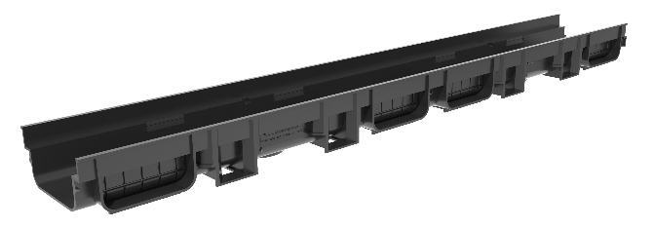 | 1101 | С250 | Лоток водоотводный VS LINE DN100.14.07, SB 6,5/21 - пластиковый | DN100 | 1000 | 140 | 67.5 | 1.1 | 545.00 | 454.17 | 55% | 245.25 | 204.38
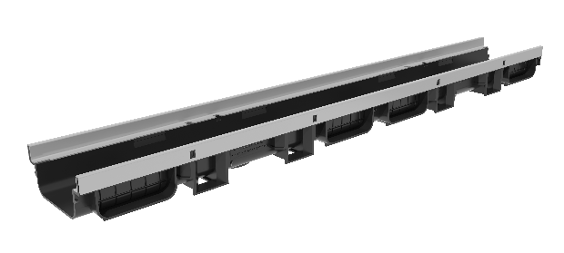 | 110254 | D400 | Лоток водоотводный VS LINE DN100.14.07 - пластиковый, с насадкой, кл. D400 | DN100 | 1000 | 140 | 67.5 | 2.3 | 1365.00 | 1137.50 | 55% | 614.25 | 511.87
 | 1103 | С250 | Лоток водоотводный VS LINE DN100.14.15, SB 6,5/21 - пластиковый | DN100 | 1008 | 140 | 150 | 1.6 | 690.00 | 575.00 | 55% | 310.50 | 258.75
 | 110454 | Е600 | Лоток водоотводный VS LINE DN100.14.15 - пластиковый, с насадкой, кл. Е600 | DN100 | 1008 | 140 | 150 | 2.8 | 1732.00 | 1443.33 | 55% | 779.40 | 649.50
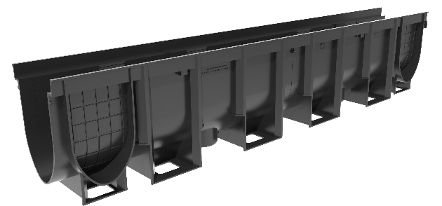 | 1105 | С250 | Лоток водоотводный VS LINE DN100.14.20, SB 6,5/21 - пластиковый | DN100 | 1008 | 140 | 200 | 2.0 | 790.00 | 658.33 | 55% | 355.50 | 296.25
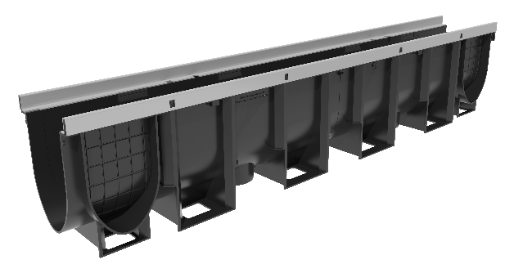 | 110654 | Е600 | Лоток водоотводный VS LINE DN100.14.20 - пластиковый, с насадкой, кл. Е600 | DN100 | 1008 | 140 | 200 | 3.2 | 1837.00 | 1530.83 | 55% | 826.65 | 688.87
Пескоуловители VS LINE DN100
 | 3100 |  | Пескоуловитель VS LINE DN100.14.50, SB 6,5/21 -пластиковый с корзиной | DN100 | 513 | 140 | 513 | 4.4 | 2050 | 1708.33 | 55% | 922.50 | 768.75
 | 310154 |  | Пескоуловитель VS LINE DN100.14.50 -пластиковый с корзиной, насадкой | DN100 | 513 | 140 | 513 | 5.1 | 2400 | 2000.00 | 55% | 1080.00 | 900.00
Решетки с крепежом для лотков VS LINE для благоустройства города DN100
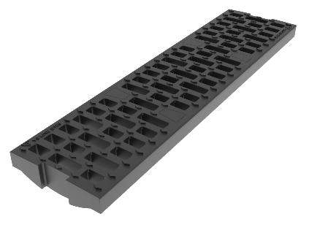 | 210151 | B125 | Решетка водоприемная VS LINE DN100.13.50 - пластиковая ПП, с крепежом кл. B125 | DN100 | 499 | 125 | 36 | 0.9 | 600.00 | 500.00 | 55% | 270.00 | 225.00
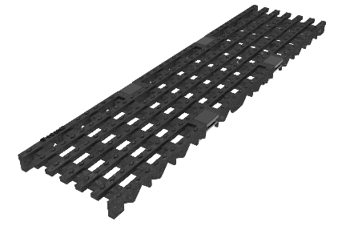 | 210352 | С250 | Решетка водоприемная VS LINE DN100.13.50 - чугунная ВЧ, с крепежом, кл. С250 | DN100 | 499 | 127 | 19 | 3.4 | 1290.00 | 1075.00 | 55% | 580.50 | 483.75
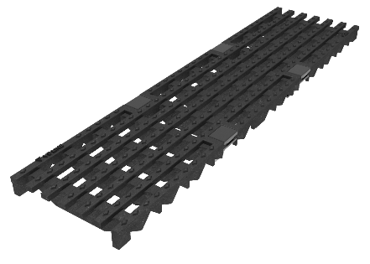 | 210452 | D400 | Решетка водоприемная VS LINE DN100.13.50 - чугунная ВЧ, с крепежом, кл. D400 | DN100 | 500 | 127 | 19 | 3.6 | 1350.00 | 1125.00 | 55% | 607.50 | 506.25
Дополнительные принадлежности для лотков VS LINE для благоустройства города DN100
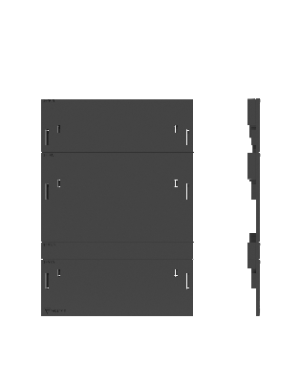 | 4101 |  | Заглушка торцевая VS LINE DN100 - пластиковая | DN100 | 200 | 140 | 16 | 0.1 | 200.00 | 166.67 | 55% | 90.00 | 75.00
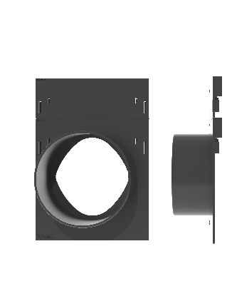 | 4102 |  | Заглушка торцевая VS LINE DN100 - пластиковая, с раструбом ф110 | DN100 | 200 | 140 | 70.5 | 0.2 | 250.00 | 208.33 | 55% | 112.50 | 93.75
 | 18062 |  | Переходник для лотка водоотводного Gidrolica Light, пластиковый |  | 109 | 109 | 52.5 | 0.1 | 166.00 | 138.33 | 55% | 74.70 | 62.25
Лотки VS LINE для благоустройства города DN150
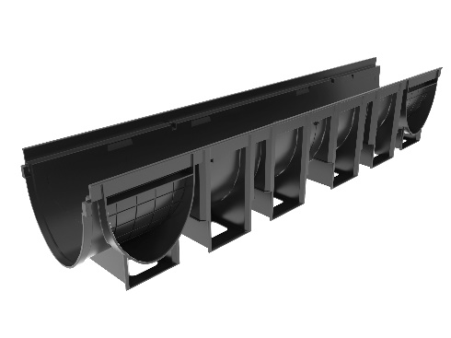 | 1153 |  | Лоток водоотводный VS LINE DN150.19.19, SB 6,5/21 - пластиковый | DN150 | 1008 | 190 | 185 | 2.3 | 1220.00 | 1016.67 | 55% | 549.00 | 457.50
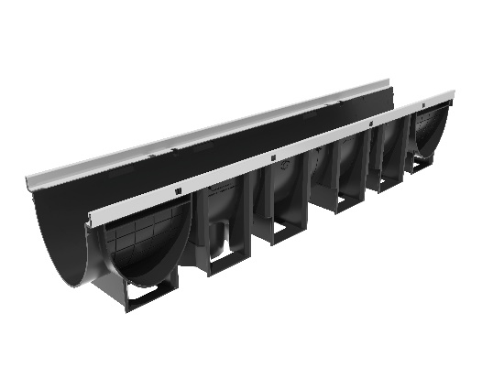 | 115454 |  | Лоток водоотводный VS LINE DN150.19.19 - пластиковый с насадкой 3150 | DN150 | 1008 | 190 | 185 | 3.6 | 1942.00 | 1618.33 | 55% | 873.90 | 728.25
Пескоуловители VS LINE DN150
 | 3150 |  | Пескоуловитель VS LINE DN150.19.50, SB 6,5/21 -пластиковый с корзиной | DN150 | 513 | 190 | 613 | 5.6 | 4250.00 | 3541.67 | 55% | 1912.50 | 1593.75
 | 315154 |  | Пескоуловитель VS LINE DN150.19.50 -пластиковый с корзиной, насадкой | DN150 | 513 | 190 | 613 | 6.2 | 4560.00 | 3800.00 | 55% | 2052.00 | 1710.00
Решетки с крепежом для лотков VS LINE для благоустройства города DN150
 | 215151 | B125 | Решетка водоприемная VS LINE DN150.14.50 - пластиковая, с крепежом кл. B125 | DN150 | 499 | 176 | 39 | 1.2 | 790.00 | 658.33 | 55% | 355.50 | 296.25
 | 215352 | C250 | Решетка водоприемная VS LINE DN150.14.50 - чугунная ВЧ, с крепежом, кл. С250 | DN150 | 499 | 176 | 25 | 4.3 | 1850.00 | 1541.67 | 55% | 832.50 | 693.75
 | 215452 | D400 | Решетка водоприемная VS LINE DN150.14.50 - чугунная ВЧ, с крепежом, кл. D400 | DN150 | 499 | 176 | 31 | 5.1 | 2120.00 | 1766.67 | 55% | 954.00 | 795.00
Дополнительные принадлежности для лотков VS LINE для благоустройства города DN150
 | 4151 |  | Заглушка торцевая VS LINE DN150 - пластиковая | DN150 | 300 | 190 | 11.8 | 0.1 | 240.00 | 200.00 | 55% | 108.00 | 90.00
 | 4152 |  | Заглушка торцевая VS LINE DN150 - пластиковая, с раструбом ф160 | DN150 | 300 | 300 | 61 | 0.2 | 290.00 | 241.67 | 55% | 130.50 | 108.75

